HOJA
CORAMON
RELACION DE CUENTAS POR PAGAR
AL 30/06/2023

# | Suplidor | Monto
1 | AGUA DISCOVERY | 21,000.00
2 | ALTICE OMINICANA | 56,931.28
3 | CENROXP | 17,999.98
4 | CENTRO DE SERVICIOS MORENO | 8,761.50
5 | COMERCIAL VIBA | 117,340.85
6 | DELTA COMERCIAL | 11,755.64
7 | EDENORTE | 3,563,104.94
8 | EDITORA CARIBE | 60,584.88
9 | FANNI XIOMARA | 29,500.00
10 | FARMACIA LAMPLE SUAREZ | 5,365.00
11 | FOOD CARE | 236,528.00
12 | GAVAE | 65,269.70
13 | GRUPO DELGADO | 19,120.91
14 | GRUPO MOYA LUGO | 71,740.52
15 | HYLCON | 177,661.66
16 | IMPORTADORA PERDOMO | 152,810.00
17 | JG ACUEDUCTOS Y PARTE | 1,430,392.46
18 | JH ELECTROALAMBRE | 4,592.79
19 | LAMACENES MACEA | 60,000.17
20 | LIBRERIA EL ESTUDIANTES | 114,340.00
21 | MARIA NIEVE ALVARES | 85,470.40
22 | MERCANTIL RAMI | 165,117.96
23 | METALES BONAO | 35,435.00
24 | MILTHON PINTURA | 40,600.00
25 | PROVINCIAL FUELS | 4,860.00
26 | SOLDIER | 131,024.16
27 | SUPERMERCADO LA FAMILIA | 69,862.88
28 | THE SOLUTION | 292,050.00
TOTAL RD$ |  | 7,049,220.68

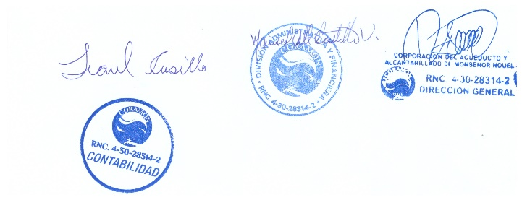

35
36
37
38
31
Total RD$

